A1
Pagina URL:
Contentspecialist (responsible): | iris van Seben (TN-BD) ext iris.vanseben@vattenfall.nl | Product- & Marketingmanagement
Inhoudseigenaar (accountable): | Schoemaker Thijs (SN-BD) ext thijs.schoemaker@vattenfall.nl | Product- & Marketingmanagement
Akkoord inhoudseigenaar:
Actie / status van de beoordeling:

Duurzaamheidsclaims: | Beoordeling claim (a,b,c)* | Follow-up
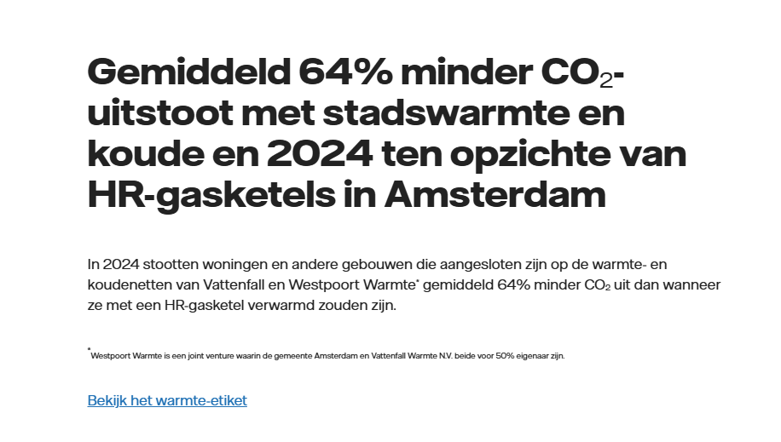 | GG A) ja B) er is een link naar het warmte-etiket aanwezig ter onderbouwing. Daarop kan de consument de c02 reductie tov een HR gasketel vinden. Regio amsterdam is geen gebied op de dit warmte-etiket. A'dam n en W 80,7% procent en A'dam Z en O 53,6%. Hoe komen we aan het percentage 64%? C) GG: 'en' moet 'in' zijn
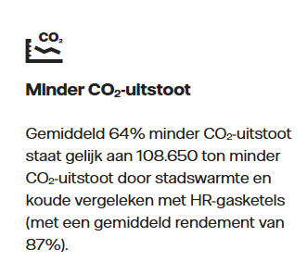 | GG: A) ja B) Link naar warmte-etiket ontbreekt + idem 64%? C)
 | GG: A) 'duurzame' is een vaag en absoluut begrip. Niet specifiek genoeg. B) geen onderbouwing van de claim aanwezig C)
Overige bevindingen / vragen:

 |  |  | * Bij duurzaamheidsclaims op de pagina: A. Is deze specifiek genoeg? B. Is er voor de claim een onderbouwing aanwezig (binnen één muisklik)? C. Ligt er bewijs op de plank? (navragen bij inhoudseigenaar)

A4
Pagina URL:
Contentspecialist (responsible): | Heuvel Dirk van den (CF-BF) dirk.vandenheuvel@vattenfall.nl | CEM
Inhoudseigenaar (accountable): | Baaijens Sef (CF-J) sef.baaijens@vattenfall.nl | Customer Value Optimization
Akkoord inhoudseigenaar:
Actie / status van de beoordeling:

Duurzaamheidsclaims: | Beoordeling claim (a,b,c)* | Follow-up
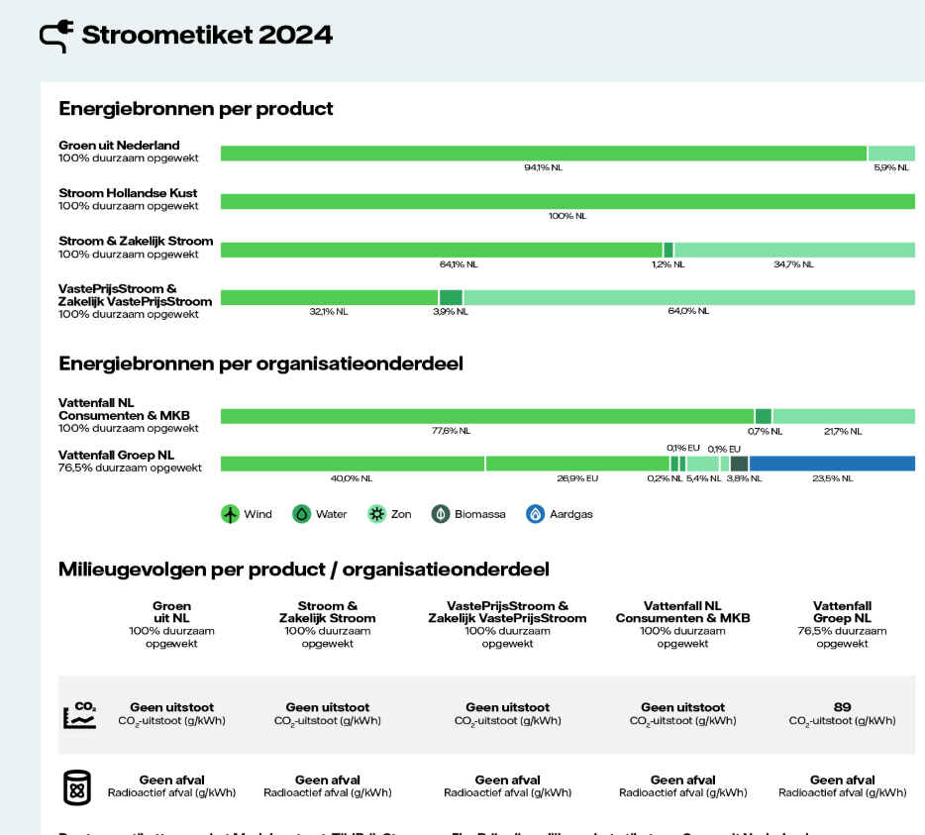 | A) Ja b) ja
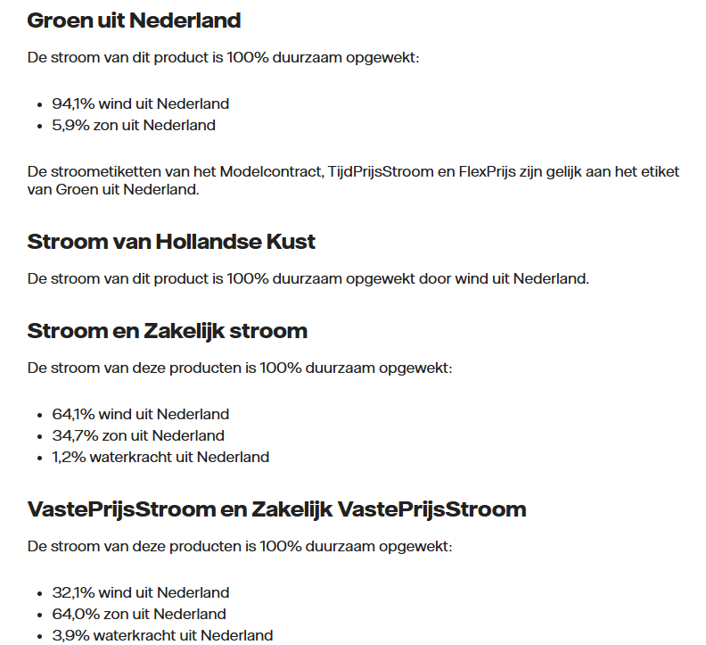 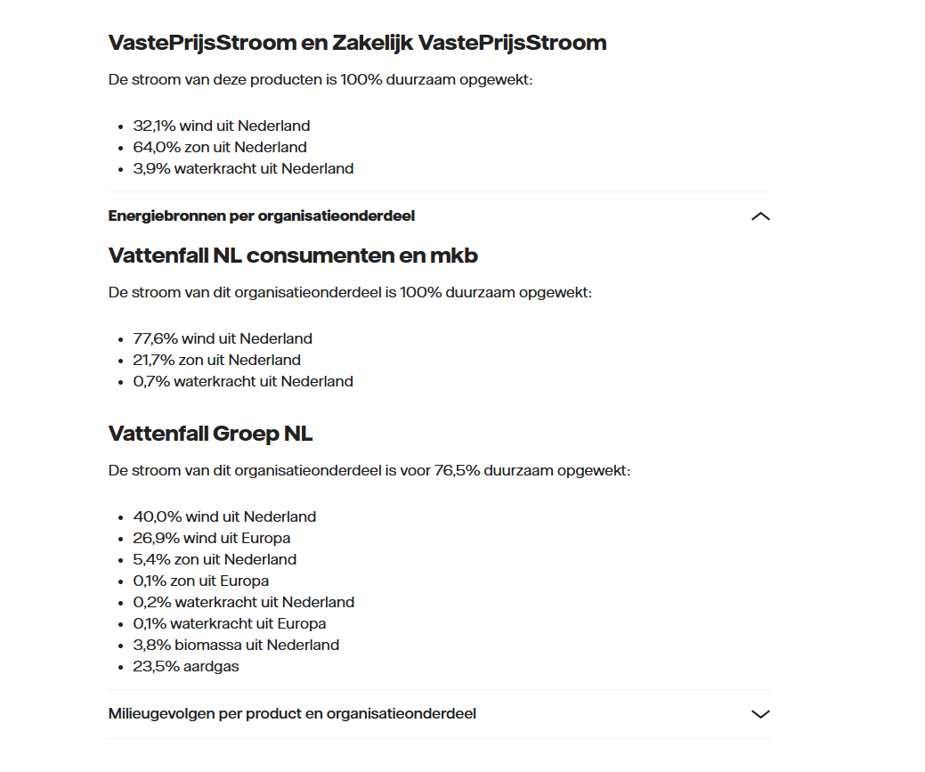 | A) Ja b) ja |  | 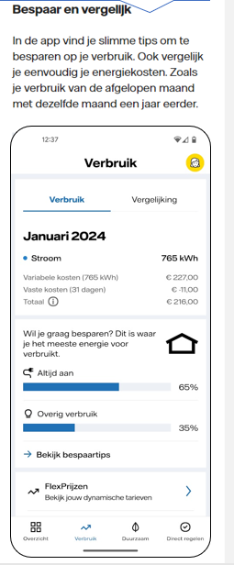
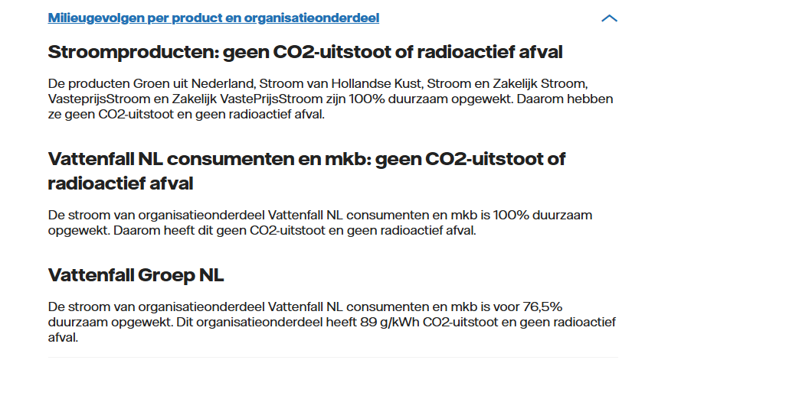 | A) @Corry bespreken. Strik genomen zou ik zeggen dat de claim niet specifiek genoeg is nu, duurzaam niet wordt uitgelegd. De tekst staat echter wel direct onder het SE b) ja CB: Klopt. In dit geval (deze pagina) wellicht geen risico. Maar als dit blok op een andere pagina staat en niet direct boven of onder het SE etiket dan wel risico.
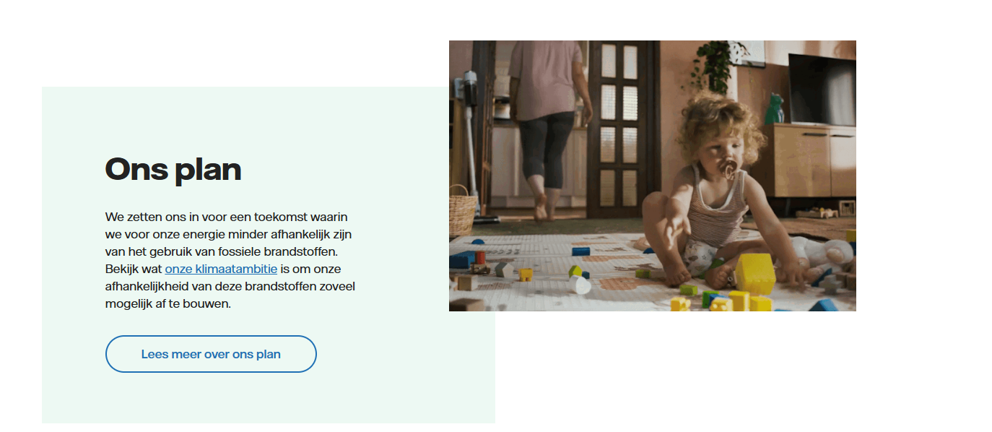 | A)ja B) ja C)
 | A) Ja. B) Link naar SE ontbreekt. C) Opmerking: de vraag blijkt algemeen te zijn en kan de indruk wekken dat alle groene stroom die VF levert in NL is opgewekt. CB 20/6: dit tekstblok zie ik niet meer staan. Ook niet in de pdf die we hebben gemaakt.
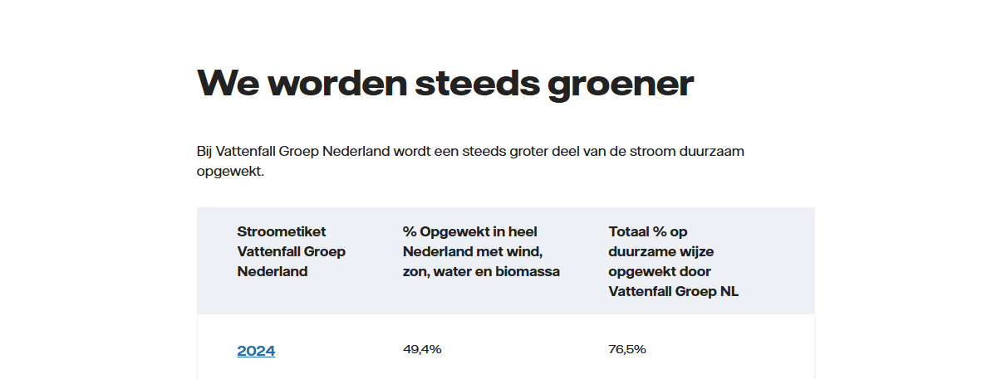 | A) nee b) nee Opm: laat enkel zien dat de stroom steeds groener 'is geworden', maar zegt niets over de toekomst. Nu geformuleerd als ambitie, dan moet de claim aan de vereisten daarvoor voldoen (concreet, meetbaar plan etc.)

Overige bevindingen / vragen:

 |  |  |  | * Bij duurzaamheidsclaims op de pagina: A. Is deze specifiek genoeg? B. Is er voor de claim een onderbouwing aanwezig (binnen één muisklik)? C. Ligt er bewijs op de plank? (navragen bij inhoudseigenaar)

A6
Pagina URL:
Contentspecialist (responsible): | Heuvelmans Emma (CF-NPA) emma.heuvelmans@vattenfall.nl | Grootzakelijk
Inhoudseigenaar (accountable): | Bierens Eva (SF-NLC) eva.bierens@vattenfall.nl | Grootzakelijk
Akkoord inhoudseigenaar:
Actie / status van de beoordeling:

Duurzaamheidsclaims: | Beoordeling claim (a,b,c)* | Follow-up
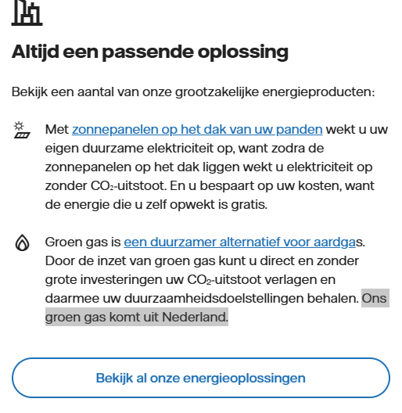 | 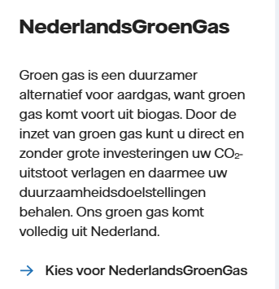 a/b. Nee. Toelichting NederlandsGroenGas direct opnemen in blok op deze pagina (niet alleen onder 'bekijk al onze energieoplossingen). Voorbeeld: Er komt bij de verbranding van groen gas dus nog steeds CO2 vrij. Maar deze uitstoot is eerder door de gebruikte biogrondstoffen opgenomen uit de lucht.
Overige bevindingen / vragen:

 |  |  | * Bij duurzaamheidsclaims op de pagina: A. Is deze specifiek genoeg? B. Is er voor de claim een onderbouwing aanwezig (binnen één muisklik)? C. Ligt er bewijs op de plank? (navragen bij inhoudseigenaar)

A7
Pagina URL:
Contentspecialist (responsible): | Hussem Emy (CF-FB) emy.hussem@vattenfall.nl | A-team
Inhoudseigenaar (accountable): | Berg Rob van den (CF-FH) rob.van.den.berg@vattenfall.nl | Digital Sales
Akkoord inhoudseigenaar:
Actie / status van de beoordeling:

Duurzaamheidsclaims: | Beoordeling claim (a,b,c)* | Follow-up
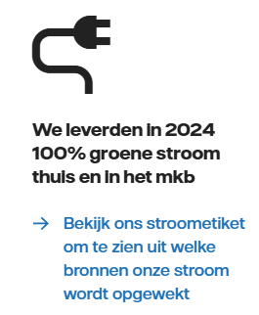 | CB: A) Ja b) ja
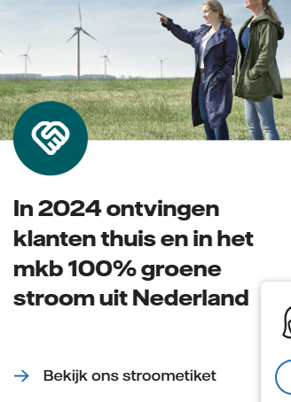 | CB: A) Ja b) ja

Overige bevindingen / vragen:

 |  |  | * Bij duurzaamheidsclaims op de pagina: A. Is deze specifiek genoeg? B. Is er voor de claim een onderbouwing aanwezig (binnen één muisklik)? C. Ligt er bewijs op de plank? (navragen bij inhoudseigenaar)

A8
Pagina URL:
Contentspecialist (responsible): | Holtkamp Yvonne (CF-FB) yvonne.holtkamp@vattenfall.nl | C4L
Inhoudseigenaar (accountable): | Hovens Nathalie Program Marketing (CF-FA) nathalie.hovens@vattenfall.nl | C4L
Akkoord inhoudseigenaar:
Actie / status van de beoordeling:

Duurzaamheidsclaims: | Beoordeling claim (a,b,c)* | Follow-up
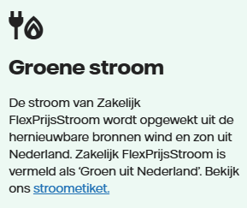 | CB: A) Ja b) ja Opmerking: zin/content kan beter. Advies: hier 1 lijn in trekken (betere zin bedenken).
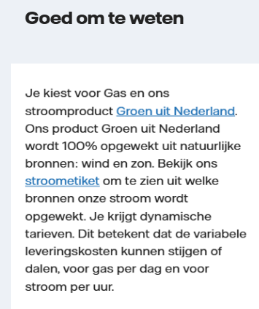 | CB: A) Ja b) ja Opmerking: de pagina gaat over FlexPrijs en hier staat iets over Groen uit Nederland. Is dit het juiste blok hier?
 | CB: A) Ja b) ja
 | CB: A) Ja b) ja
Overige bevindingen / vragen:

 |  |  | * Bij duurzaamheidsclaims op de pagina: A. Is deze specifiek genoeg? B. Is er voor de claim een onderbouwing aanwezig (binnen één muisklik)? C. Ligt er bewijs op de plank? (navragen bij inhoudseigenaar)

A9
Pagina URL:
Contentspecialist (responsible): | Sannes Anita (CF-FB) anita.sannes@vattenfall.nl | A-team
Inhoudseigenaar (accountable): | Vlastuin Gerrie (CF-J) gerrie.vlastuin@vattenfall.nl | Customer Value Optimization
Akkoord inhoudseigenaar:
Actie / status van de beoordeling:

Duurzaamheidsclaims: | Beoordeling claim (a,b,c)* | Follow-up
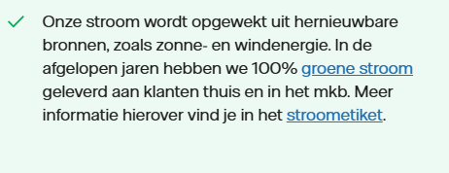 | A. / B. Nee. 'Onze stroom' is te algemeen, lijkt alsof heel VF groene stroom levert. Of eerste zin weglaten of 'onze groene stroom' ervan mak
 | • Belangrijk is om bij eventuele uitleg over groen gas rekening te houden met de lange CO2-cyclus bij aardgas in de trant van: aardgas is lange tijd opgeslagen geweest in de grond, dat komt nu vrij en leidt tot een toename van CO2 in de atmosfeer. • ‘Groen gas wordt gemaakt van natuurlijke grondstoffen zoals mest, slib en gft-afval. Als je kookt of verwarmt met groen gas, stoot je ook CO2 uit. Er komt bij de verbranding van groen gas dus nog steeds CO2 vrij. Maar deze uitstoot is eerder door de gebruikte biogrondstoffen opgenomen uit de lucht. • Bij formuleren van claims over ‘geen extra co2 uitstoot’ is de uitleg belangrijk en moet deze juist zijn. Zie ook copyhandboek
 | Duurzamer vervangen door energiezuiniger?
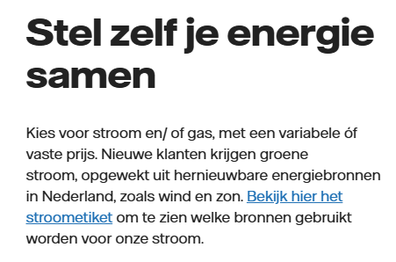 | Nieuwe klanten krijgen groene stroom: niet juist, alleen consumenten en MKB klanten.
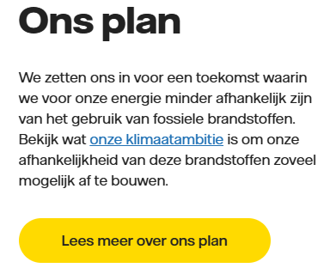 | CB: A) Ja b) ja
Overige bevindingen / vragen:

 |  |  | * Bij duurzaamheidsclaims op de pagina: A. Is deze specifiek genoeg? B. Is er voor de claim een onderbouwing aanwezig (binnen één muisklik)? C. Ligt er bewijs op de plank? (navragen bij inhoudseigenaar)

A10
Pagina URL:
Contentspecialist (responsible): | Heuvelmans Emma (CF-NPA) emma.heuvelmans@vattenfall.nl | Grootzakelijk
Inhoudseigenaar (accountable): | Krieg Christiaan (CF-NPA) christiaan.krieg@vattenfall.nl | Grootzakelijk
Akkoord inhoudseigenaar:
Actie / status van de beoordeling:

Duurzaamheidsclaims: | Beoordeling claim (a,b,c)* | Follow-up
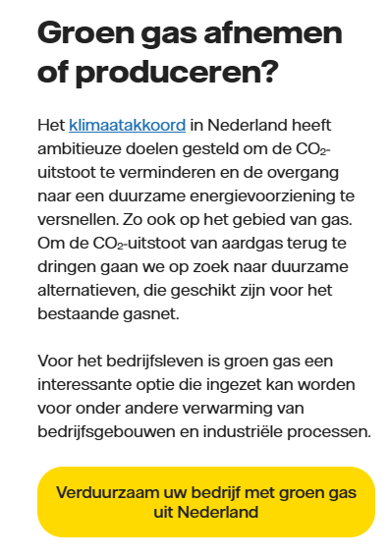 | • Belangrijk is om bij eventuele uitleg over groen gas rekening te houden met de lange CO2-cyclus bij aardgas in de trant van: aardgas is lange tijd opgeslagen geweest in de grond, dat komt nu vrij en leidt tot een toename van CO2 in de atmosfeer. • ‘Groen gas wordt gemaakt van natuurlijke grondstoffen zoals mest, slib en gft-afval. Als je kookt of verwarmt met groen gas, stoot je ook CO2 uit. Er komt bij de verbranding van groen gas dus nog steeds CO2 vrij. Maar deze uitstoot is eerder door de gebruikte biogrondstoffen opgenomen uit de lucht. • Bij formuleren van claims over ‘geen extra co2 uitstoot’ is de uitleg belangrijk en moet deze juist zijn. Zie ook copyhandboek Voorbeeld van pagina waar het wel goed staat: https://www.vattenfall.nl/groen-gas/ (zie link hiernaast) | https://www.vattenfall.nl/groen-gas/
 | a) nee, het is een duurzamer alternatief dan aardgas, maar niet vrij van emissies. Daarom direct bij de claim uitleggen dat er bij de verbranding van groen gas nog steeds co2 vrijkomt b) nee
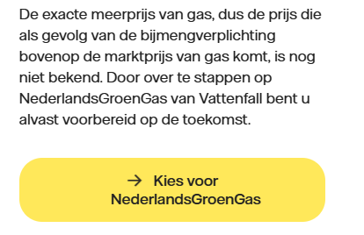 | OPM: voorbereid op de toekomst?
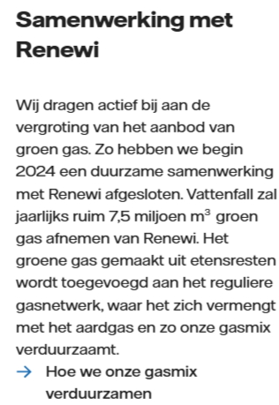 | "wij dragen actief....groen gas" en "hoe we onze gasmix verduurzamen" lijkt breder/algemener, en de samenwerking met Renewi een voorbeeld daarvan. B) onderbouwing van actief bijdragen aan de de vergroting van het aanbod niet binnen een muisklik. Plan ontbreekt.
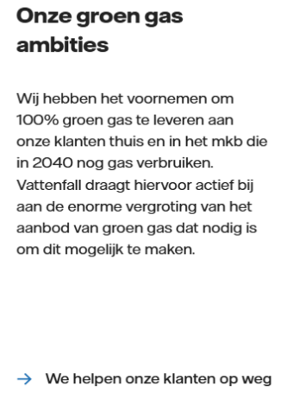 | A) specifiek omschreven , maar b) onderbouwing ( concreet, meetbaar, realistisch plan) voor 100% groen gas in 2040 ontbreekt. OPM: Zie wel op de pagina waar naar toe wordt gelinkt + een aantal keer scrollen een herhaling van het voornemen.
Overige bevindingen / vragen:

 |  |  | * Bij duurzaamheidsclaims op de pagina: A. Is deze specifiek genoeg? B. Is er voor de claim een onderbouwing aanwezig (binnen één muisklik)? C. Ligt er bewijs op de plank? (navragen bij inhoudseigenaar)

B2
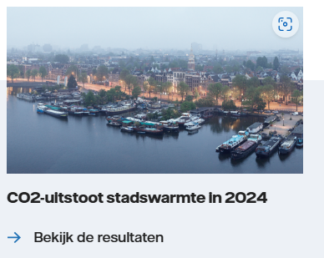
Pagina URL:
Contentspecialist (responsible): | Iris van Seben (TN-BD) ext iris.vanseben@vattenfall.nl | Product- & Marketingmanagement
Inhoudseigenaar (accountable): | Schoemaker Thijs (SN-BD) ext thijs.schoemaker@vattenfall.nl | Product- & Marketingmanagement
Akkoord inhoudseigenaar:
Afspraak:

Bevindingen: |  | Follow-up

Werkinstructies
https://vattenfall.sharepoint.com/sites/ACMclaimcontrole/
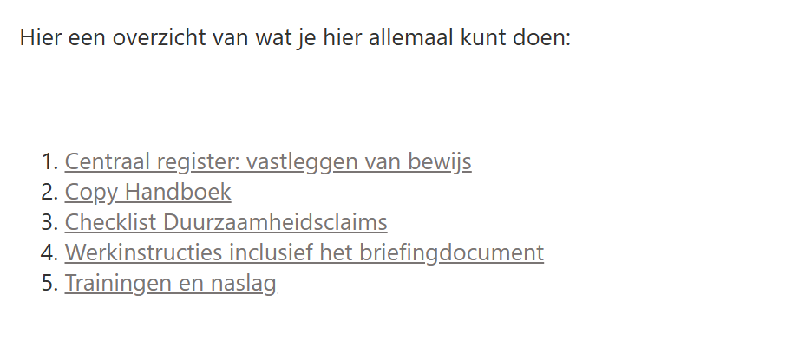

Bevindingen 2025:
1. Centraal register
 | Geen wijzigingen meer (op eerste gezicht) na de audit van vorig jaar. Vraag: Hoe wordt volledigheid en actualiteit bewaakt? O.a. stroometiket 2024 niet toegevoegd.

2. Copy handboek (versie 14-07-2023)
* | Geen updates meer gedaan na de audit van nov. 2023.
* | Aanbevelingen audit 2024 niet opgevolgd:
3. | Checklist Duurzaamheidsclaims (versie 14-07-2023)
* | Geen updates meer gedaan na de audit van nov. 2023.
* | Aanbevelingen audit 2024 niet opgevolgd:
4. | Werkinstructies
4.1 | Werkinstructies contentspecialisten (versie 06-04-2023)
* | Geen updates meer na audit nov. 2023.
* | 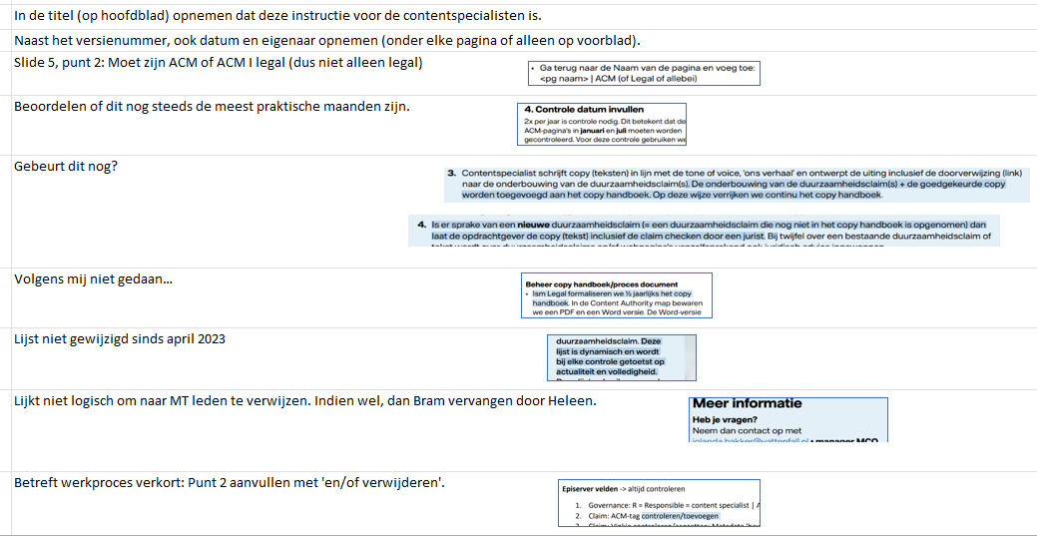 Aanbevelingen audit 2024 niet opgevolgd:

4.2 | Werkinstructies inhoudseigenaren (versie 7: 05-09-2024)
* | Aanpassingen gedaan op versie 6 en nieuwe versie (7) gemaakt.
* | Aanbevelingen audit 2024 niet opgevolgd:
4.3 | Briefingsdocument
 | Aanbevelingen audit 2024 niet opgevolgd:
5. | Trainingen en naslag
 | Laatste (verplichte) trainingen Duurzaamheidsclaims zijn van 11 en 17 april 2024.

Werkinstructies 2024
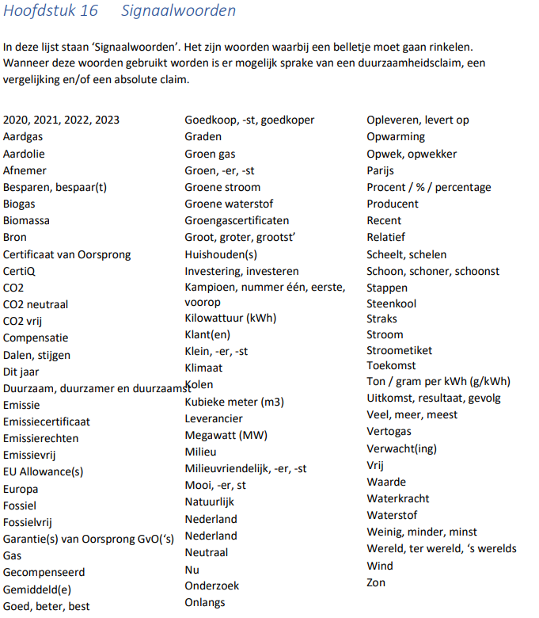
Documentatie / werkinstructies

Sharepoint ACM Claimcontrole
 | https://vattenfall.sharepoint.com/sites/ACMclaimcontrole?OR=Teams-HL&CT=1720615697019&clickparams=eyJBcHBOYW1lIjoiVGVhbXMtRGVza3RvcCIsIkFwcFZlcnNpb24iOiI0OS8yNDA1MzEwMTQyMSJ9

Met daarin:
1. | Central folder met bewijs (Sharepoint 'Collecting proof for sustainability claims) + overzicht met SPOC's (aangepast na audit novembr 2023) Niet gecommuniceerd naar alle betrokkenen (alleen de Spoc's zelf). Had aangepast moeten worden in Copy handboek + communicatie naar alle betrokkenen.
2. | Copy handboek (versie 14-07-2023) Geen updates meer gedaan na de audit van nov. 2023.
 | Hoofdstuk 10: Fossielvrij leven - Deze pagina updaten zodra duidelijk is wat de nieuwe tekst van onze ambitie wordt.
 | Hoofdstuk 13: Duurzame maatregelen en tips - Hier opnemen dat pagina's met bespaartips vaak ten onrechte een ACM-tag hebben. Dus dit goed beoordelen!
 | Hoofdstuk 15: Bronnen en vermeldingen - Dit hoofdstuk actualiseren, o.a.: governance van dit centrale register openemen (SPOC's per onderdeel, etc.), naam van de link aanpassen naar 'Collecting proof for sustainability claims'.
 | Aanbeveling: Na iedere (grote) update van het Copy handboek die communiceren aan alle betrokkenen met vermelding van de wijzigingen hoogover.
3. | Checklist Duurzaamheidsclaims (versie 14-07-2023) Geen updates meer na audit nov. 2023?
* | Voorzien van versienummer, datum en eigenaar.
* | Aanvullen punt 5 met kleurgebruik; bijv. 'pas op met gebruik van de kleur 'groen'.
* | Aanvullen met: Als er geen duurzaamheidsclaims meer op de pagina staan, laat dan de ACM-tag verwijderen.
4. | Werkinstructies
4.1 | Werkinstructies contentspecialisten (versie 06-04-2023) Geen updates meer na audit nov. 2023?
 | In de titel (op hoofdblad) opnemen dat deze instructie voor de contentspecialisten is.
 | Naast het versienummer, ook datum en eigenaar opnemen (onder elke pagina of alleen op voorblad).
 | Slide 5, punt 2: Moet zijn ACM of ACM I legal (dus niet alleen legal)
 | Beoordelen of dit nog steeds de meest praktische maanden zijn.
 | Gebeurt dit nog?
 | Volgens mij niet gedaan…
 | Lijst niet gewijzigd sinds april 2023
 | Lijkt niet logisch om naar MT leden te verwijzen. Indien wel, dan Bram vervangen door Heleen.
 | Betreft werkproces verkort: Punt 2 aanvullen met 'en/of verwijderen'.
4.2 | Werkinstructies inhoudseigenaren (versie 6: 19-04-2023 - Update mbt sitewide blokken bij punt 4.)
 | Briefingsdocument wordt amper gebruikt en is niet verplicht… (Tekst bij punt 3 hierop aanpassen. Verderop staat dit wel juist vermeld)
 | Naast het versienummer + datum, ook eigenaar document opnemen (onder elke pagina of alleen op voorblad).
4.3 | Briefingsdocument
 | Aanvullen met versienummer, datum en eigenaar. Daarnaast in tab 'Intro' opnemen dat het gebruik van dit document niet verplicht is.
5. | Trainingen en naslag
 | Verplichte training Duurzaamheidsclaims (11 en 17 april 2024)

 | Proces: De inhoudseigenaar geeft door aan de contentspecialist wanneer de periodieke controle is uitgevoerd (en dat de pagina akkoord is). De contentspecialist zet vervolgens de controledatum in Episerver.

Beleid Duurzaamheidsclaims?

 | Signaalwoorden april 2023: Signaalwoorden juni 2024:

